카카오선물하기_카드형
플랫폼 | 순위 | 1위 | 2위 | 3위 | 4위 | 5위 | 6위 | 7위 | 8위 | 9위 | 10위
건강식품·영양제 | 썸네일 |  | 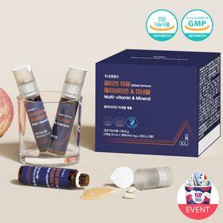 |  |  |  |  |  |  |  | 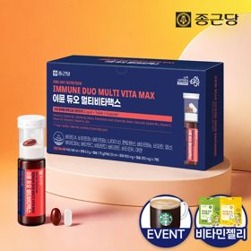
 | 카테고리 | 멀티비타민/종합비타민 | 멀티비타민/종합비타민 | 멀티비타민/종합비타민 | 멀티비타민/종합비타민 | 멀티비타민/종합비타민 | 멀티비타민/종합비타민 | 멀티비타민/종합비타민 | 기타/특수목적 | 홍삼/인삼 | 멀티비타민/종합비타민
 | 브랜드 | 오쏘몰 | 옵티젠 | 오쏘몰 | 센트룸 | 닥터블릿 | 뉴트리포유 | 오쏘몰 | 오쏘몰 | 정관장 | 종근당
 | 상품명 | 독일 명품 비타민 오쏘몰 이뮨 멀티비타민&미네랄 8입(7+1) - 단독 기프트박스 증정 (공식수입) | "한국인 맞춤 명품 비타민" 옵티젠 이뮨 멀티비타민&미네랄 10입 / 1박스 | '2입 증정' "독일 명품 비타민" 오쏘몰 이뮨 멀티비타민&미네랄 30+2입 - 시그니처 기프트 에디션 (공식수입) | [센트룸] 맛있는 멀티비타민 미네랄 멀티구미 (80구미) | "올인원 명품비타민" 이뮨비타민 올인원 멀티비타민&미네랄 프로 30병 | 명품 비타민 뉴트리포유 듀얼+ 이뮨 종합 멀티비타민&미네랄 7입+2입 증정 - 선물하기 단독 에디션 | 독일 명품 비타민 오쏘몰 이뮨 멀티비타민&미네랄 10입 - 추석 기프트 에디션 (공식수입) | '1입 증정' 오쏘몰 바이탈 m/f 남성/여성 선택가능 14+1입 - 시그니처 기프트 에디션 (공식수입) | 신상비타민선물 [정관장] 활기마이트(액상30ml+분말500mg) 7입 + [증정] 1입 | 올인원 명품비타민 이뮨 멀티비타민 미네랄 7입+비타민젤리 마시는 액상 종합 비타민 수험생 직장인 부모님 건강 선물
 | 평점 | 4 | 4 | 4 | 4 | 4 | 4 | 4 | 4 | 4 | 4
 | 리뷰수 | 16258 | 15594 | 3402 | 6514 | 823 | 8748 | 817 | 783 | 1762 | 29858
 | 긍정리뷰 | 피로 회복 체감 — 피곤한 날 섭취 시 활력이 돋고 덜 피곤해지는 느낌을 받음 선물용 만족도 — 인지도가 높고 고급스러운 이미지라 선물용 및 수령용으로 만족도가 높음 | 활력 및 피로 개선 — 피로 누적 시 섭취하면 기운이 나고 자양강장 효과를 체감함 선물 만족도 — 환절기나 시험 응원 등 지인 건강 선물용으로 적합함 | 확실한 피로 개선 — 복용 후 다음 날 피로감이 덜하고 몸에 활력이 생기는 것을 체감함 진한 액상 제형 — 다른 액상 비타민 대비 맛이 진하고 섭취하기 좋음 선물 및 포장 만족 — 포장이 꼼꼼하여 받는 사람과 주는 사람 모두 만족도가 높음 | 맛있는 젤리 형태 — 새콤달콤하고 쫀득한 젤리 맛으로 간식처럼 거부감 없이 섭취 가능함 간편한 복용법 — 알약을 잘 삼키지 못하는 사람도 물 없이 쉽게 먹을 수 있음 귀여운 패키지 — 감귤 손잡이 모양 패키지와 귀여운 사은품으로 선물용으로 좋음 | 빠른 피로 회복 — 복용 후 오후 시간대 눈의 피로나 체력 저하가 줄어들고 에너지가 충전됨 간편한 휴대 섭취 — 개별 포장으로 출근길이나 야외에서 물 없이 바로 섭취 가능함 | 컨디션 회복 효과 — 섭취 후 다음 날 아침 일어날 때 피로감이 덜하고 개운함 편리한 휴대성 — 알약과 액상이 세트로 개별 포장되어 외출 시 가방에 넣고 다니기 편함 고급스러운 포장 — 패키지가 깔끔하고 고급스러워 선물용으로 실용적임 | 간편한 일일 섭취 — 1병씩 개별 포장되어 출근길이나 일상에서 간편하게 챙겨 먹기 좋음 고급스러운 포장 — 패키지 포장이 예뻐 명절이나 기념일 선물용으로 적합함 환절기 활력 충전 — 체력이 떨어지는 환절기 컨디션 및 면역 관리에 도움을 줌 | 성별 맞춤 구성 — 남성과 여성용 비타민이 구분되어 있어 맞춤 선택이 가능함 부담 없는 맛 — 비타민 특유의 쓴맛이 없고 진득하여 복용하기 수월함 피로 개선 효과 — 직장인 필수 아이템으로 불릴 만큼 섭취 후 활력과 힘이 남 | 신선한 혼합 방식 — 버튼을 눌러 분말과 액상을 즉석에서 섞어 먹는 방식이 신선하고 재미있음 빠른 피로 회복 — 섭취 직후 즉각적으로 기운이 나고 피로 회복 체감이 뛰어남 선물용 패키지 — 각 잡힌 박스 포장과 깔끔한 구성으로 선물하기 좋음 | 간편한 올인원 섭취 — 물 없이 하루 한 병으로 간편하게 비타민을 보충할 수 있음 피로 해소 체감 — 복용 후 아침 기상 시 개운함이 다르고 활력이 충전됨 선물 포장 및 젤리 증정 — 쇼핑백과 박스 포장이 튼튼하며 추가 젤리 증정 구성에 대한 만족도가 높음
 | 부정리뷰 | 소비기한 아쉬움 — 잔여 소비기한이 기대보다 짧은 제품이 배송되어 아쉬움 | 배송 지연 — 배송이 너무 늦게 도착하여 불만족스러움 |  |  | 배송 포장 아쉬움 — 쇼핑백 미동봉 및 일반 박스 포장으로 배송되어 선물용으로 아쉬움 |  |  |  | 섭취 후 목메임 — 혼합액 음용 후 목이 메여 물을 따로 마셔야 하는 번거로움이 있음
 | 판매가 | 34,000원 | 26,900원 | 105,000원 | 24,000원 | 52,900원 | 19,900원 | 43,900원 | 59,800원 | 35,000원 | 21,900원
 | 링크 | 바로가기 | 바로가기 | 바로가기 | 바로가기 | 바로가기 | 바로가기 | 바로가기 | 바로가기 | 바로가기 | 바로가기

플랫폼 | 순위 | 1위 | 2위 | 3위 | 4위 | 5위 | 6위 | 7위 | 8위 | 9위 | 10위
다이어트·이너뷰티 | 썸네일 |  | 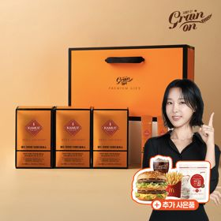 |  |  |  |  |  | 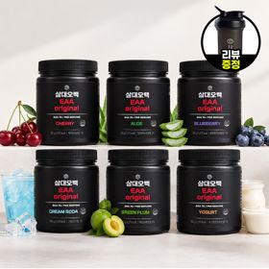 | 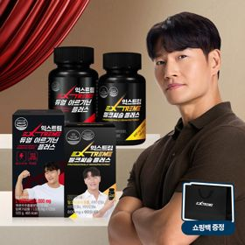 | 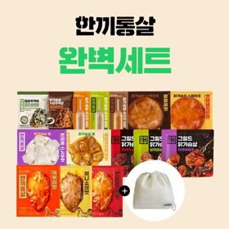
 | 카테고리 | 기타/특수목적 | 기타/특수목적 | 피부/미용 | 다이어트/체중관리 | 기타/특수목적 | 다이어트/체중관리 | 다이어트/체중관리 | 기타/특수목적 | 다이어트/체중관리 | 다이어트/체중관리
 | 브랜드 | 그레인온 | 그레인온 | 아일로 | 한끼통살 | 알디콤 | 그레인온 | 삼대오백 | 삼대오백 | 익스트림 | 한끼통살
 | 상품명 | 리센느 에디션 캡슐레이션 효소 1.8g 2개월분 (5종 중 택1) | [그레인온] 골드 카무트 브랜드밀 효소 3개월(+선물포장) +파로저당씬칩+빅맥세트(기프티콘)증정 | "선물하기 1등 콜라겐" 아일로 타입1 콜라겐 비오틴 앰플 28일분 오간자 에디션+ 앰플 2입 추가 증정 | [한끼통살] 단백질 든든형 닭가슴살 21일식단관리+ (증정)현미크리스피 닭가슴살 오리지널 1개 | [단독] 알디콤Plus 숙취해소제 선물세트 (5포입x3개) | [그레인온] 골드 카무트 브랜드밀효소G 3개월분+10포증정(총100포) +저당단백칩+고단백질바 증정 | [운동선물/헬스] 삼대오백 모노 크레아틴 100서빙 운동 필수템 | [선물/운동]삼대오백 필수 아미노산 EAA 300g 헬스 직장인 수분보충 | 쇼핑백 증정 에너지 활력선물 [김종국 추천세트]익스트림 아르기닌정 (2개월분) & 밀크씨슬 플러스 (2개월분) + 쇼핑백 증정 | "닭가슴살 완벽세트" 보냉백+한끼통살 닭가슴살 15팩 세트
 | 평점 | 4 | 4 | 4 | 4 | 4 | 4 | 4 | 4 | 4 | 4
 | 리뷰수 | 244 | 1697 | 755 | 68 | 21 | 908 | 1915 | 1183 | 1535 | 15
 | 긍정리뷰 | 달콤하고 맛있는 맛 — 맛이 거부감 없이 달달하여 부담 없이 섭취 가능함 콜라보 디자인 — 리센느 에디션 패키지가 예쁘고 귀여워 소장 및 선물용으로 만족스러움 | 속 편한 소화감 — 섭취 후 속 더부룩함이 덜하고 편안해지는 느낌을 받음 풍성한 증정품 혜택 — 톡딜 할인 가격에 단백질바, 씬칩, 기프티콘 등 다양한 사은품을 함께 제공함 고급스러운 포장 — 선물 포장이 고급스러워 본인 사용 및 지인 선물용으로 모두 만족함 | 고급스러운 에디션 포장 — 오간자 패키지와 플리츠백 구성이 고급스러워 선물 개봉 시 만족감이 높음 맛과 간편함 — 콜라겐 특유의 비린 맛 없이 맛있고 병 타입이라 섭취가 간편함 | 촉촉하고 맛있는 육질 — 퍽퍽하지 않고 촉촉하며 떡볶이맛 등 다양한 소스가 맛있음 간편한 조리법 — 전자레인지에 간단히 데워 식단 관리나 간식으로 먹기 편리함 높은 가성비 — 할인 행사를 통해 저렴한 가격에 쟁여두기 좋음 | 우수한 숙취 해소 — 음주 전후 섭취 시 다음 날 숙취와 몸의 무거움이 확연히 덜함 간편한 스틱 휴대 — 작은 스틱 포 형태로 가방이나 주머니에 넣어 물 없이 바로 섭취 가능함 고급스러운 선물 패키지 — 보라색 쇼핑백과 리본 손잡이 포장으로 술자리 지인 선물용으로 제격임 | 달콤한 옥수수 스프맛 — 초당 옥수수 콘스프 맛으로 비리지 않고 달콤하게 먹기 좋음 속 더부룩함 개선 — 식후 섭취 시 소화가 원활하고 속이 편안해짐 알찬 사은품 구성 — 10포 추가 증정 및 단백칩, 단백질바 증정 구성이 만족스러움 | 운동 수행 능력 향상 — 섭취 2~3주 후 운동 세트 횟수가 유지 및 증가하며 덜 지침 부드러운 풀림 — 입자가 뭉침 없이 잘 녹아 보충제나 음료에 섞어 먹기 편함 센스 있는 헬스 선물 — 운동하는 지인이나 헬스 입문자에게 선물용으로 인기가 높음 | 맛있는 매실맛 — 향이 좋고 맛있는 매실 맛으로 거부감 없이 음용 가능함 우수한 풀림성 — 찬물에도 가루가 잘 풀려 운동 중 수분 보충용으로 마시기 편함 운동 전해질 보충 — 섭취 시 운동 수행 능력 향상 및 체력 유지에 도움을 줌 | 알찬 활력 조합 — 아르기닌과 밀크씨슬(마카) 조합으로 일상 및 운동 활력 충전에 효과적임 기상 시 개운함 — 꾸준히 섭취 시 아침에 일어날 때 몸이 한결 가볍고 피로가 줄어듦 선물용 쇼핑백 제공 — 패키지와 쇼핑백 동봉으로 직장인 및 지인 선물용으로 적합함 | 다양한 맛과 촉촉함 — 소시지, 그릴드 등 종류가 다채롭고 질리지 않으며 맛이 좋음 실용적인 보냉백 증정 — 도시락용으로 들고 다니기 좋은 넉넉한 크기의 보냉백을 증정함 뛰어난 가성비 — 15팩 세트에 보냉백까지 포함되어 가격 대비 구성이 알참
 | 부정리뷰 | 적은 용량감 — 1포당 양이 다소 적게 느껴져 아쉬움 쇼핑백 크기 부적합 — 동봉된 종이가방에 제품을 넣을 때 크기가 타이트하여 잘 들어가지 않음 |  | 다소 높은 가격대 — 정가 기준 가격대가 비싸 할인 시기에만 구매하게 됨 |  |  | 기존 대비 맛 차이 — 기존에 먹던 제품 버전과 맛 차이가 다소 느껴짐 |  |  | 쇼핑백 불량 배송 — 증정용 쇼핑백의 손잡이 끈이 누락되어 배송됨 | 이물질(뼈) 발견 — 섭취 중 단단한 닭 뼈 조각이 씹히는 현상이 발생함
 | 판매가 | 26,900원 | 41,900원 | 65,900원 | 33,000원 | 33,200원 | 23,900원 | 17,900원 | 27,900원 | 25,900원 | 25,900원
 | 링크 | 바로가기 | 바로가기 | 바로가기 | 바로가기 | 바로가기 | 바로가기 | 바로가기 | 바로가기 | 바로가기 | 바로가기

다이소몰_카드형
플랫폼 | 순위 | 1위 | 2위 | 3위 | 4위 | 5위 | 6위 | 7위 | 8위 | 9위 | 10위
다이소몰 | 썸네일 |  | 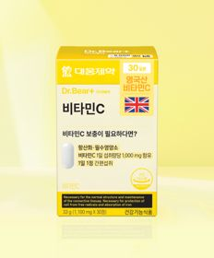 | 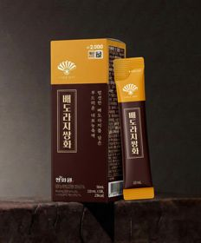 | 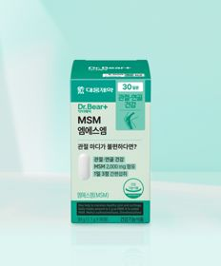 |  | 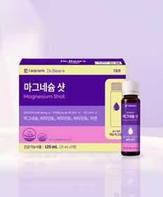 |  |  |  | 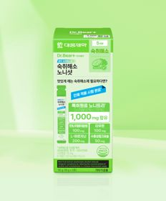
 | 카테고리 | 기타/특수목적 | 비타민C/항산화 | 기타/특수목적 | 기타/특수목적 | 기타/특수목적 | 마그네슘 | 기타/특수목적 | 홍삼/인삼 | 루테인/눈건강 | 기타/특수목적
 | 브랜드 | 휴럼 | 대웅제약 | 동화약품 | 대웅제약 | 홀베리 | 대웅제약 | 휴럼 | 휴럼 | 대웅제약 | 대웅제약
 | 상품명 | 휴럼 하루한알 침향환 9환 9일분 | 대웅제약 비타민C 30정 30일분 | 동화 부채표 배도라지쌍화 5포 5일분 | 대웅제약 MSM 90정 30일분 | 홀베리 유기농 레몬자몽즙 10포 | 대웅제약 마그네슘 샷 25ml x 5병 5일분 | 휴럼 하루한포 구증구포 흑삼제로 5포 5일분 | 휴럼 하루한알 6년근 고려 홍삼환 9환 9일분 | 대웅제약 rTG 오메가3 30캡슐 30일분 | 대웅제약 숙취해소 노니샷 5포 5회분
 | 평점 | 4.7 | 4.8 | 4.7 | 4.8 | 4.6 | 4.9 | 4.7 | 4.7 | 4.8 | 4.9
 | 리뷰수 | 201 | 2887 | 466 | 1042 | 727 | 1478 | 401 | 120 | 6703 | 678
 | 긍정리뷰 | 압도적인 가성비 — 5,000원에 침향환 9환을 구매할 수 있어 가격 대비 구성이 훌륭함 깔끔하고 정성스런 포장 — 패키지가 정성스럽고 깔끔하여 부모님 건강 간식용으로 좋음 | 위에 부담 없는 섭취 — 위가 약한 사람도 속 쓰림 부담 없이 매일 먹기 편안함 합리적인 데일리 비타민 — 대웅제약 브랜드 제품을 부담 없는 가격에 데일리로 섭취하기 좋음 | 목 칼칼함 및 기침 완화 — 환절기 목이 칼칼하거나 기침이 날 때 마시면 몸이 따뜻해짐 달달하고 진한 풍미 — 배, 도라지, 쌍화의 맛이 쓰지 않고 달콤하게 어우러져 마시기 편함 요리 활용성 — 건강 음료 섭취 외에 족발이나 삼계탕 조리용으로도 활용됨 | 저렴한 관절 영양제 — 약사 추천 성분인 MSM을 매우 저렴한 가격에 구매 가능함 복합 섭취 용이성 — 콘드로이친 등 다른 관절 제품과 함께 부담 없이 챙겨 먹기 좋음 | 상큼한 맛과 가성비 — 운동할 때 물에 타서 가볍게 레몬자몽수로 마시기 좋음 | 먹기 편한 액상 앰플 — 알약을 삼키기 힘든 사람도 적은 용량으로 빠르게 마실 수 있음 피로 회복 및 야외 휴대 — 소용량 샷 형태로 등산이나 시험 기간 등 피로할 때 간편하게 챙기기 좋음 | 착한 가격대 — 저렴한 가격에 흑삼 성분을 간편하게 섭취할 수 있어 가성비가 우수함 | 높은 가성비 — 5,000원에 6년근 고려 홍삼환 9환을 구매할 수 있어 경제적임 진한 맛과 개운함 — 맛이 깊고 진하며 저녁에 섭취 시 몸이 따뜻해지고 아침 기상이 개운함 | 우수한 가성비 — 혈행 건강을 위한 데일리 오메가3를 저렴한 가격에 구매 가능함 믿을 수 있는 제약사 — 대웅제약 브랜드 제품이라 신뢰하고 매일 챙겨 먹기 좋음 | 저렴한 숙취해소제 — 타사 대비 매우 저렴한 가격으로 부담 없이 구비해두기 좋음 음주 후 속 진정 — 아침 숙취 시 섭취하면 속이 가라앉는 체감을 줌
 | 부정리뷰 | 취향 타는 맛 — 한방 환 특유의 맛으로 인해 젊은 층에서는 호불호가 갈림 |  |  |  | 강한 신맛과 텁텁함 — 자몽 향이 약하고 레몬 맛이 너무 시거나 텁텁하여 물을 많이 타야 함 |  | 연한 농도와 맛 — 가격 대비 물맛이 많이 나고 맛이 다소 연함 재고 품귀 현상 — 매장이나 몰에서 구하기가 어려움 |  |  | 애매한 쓴맛과 효과 — 꿀맛과 쓴맛이 섞여 있고 사람에 따라 숙취 해소 체감이 모호함
 | 판매가 | 5,000원 | 5,000원 | 2,000원 | 5,000원 | 5,000원 | 5,000원 | 2,000원 | 5,000원 | 5,000원 | 5,000원
 | 링크 | 바로가기 | 바로가기 | 바로가기 | 바로가기 | 바로가기 | 바로가기 | 바로가기 | 바로가기 | 바로가기 | 바로가기

